Tabelle1
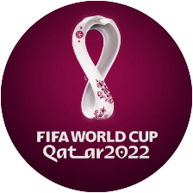
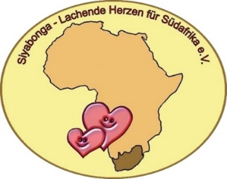
 | Siyabonga Tippspiel WM 2022 |  |  |  |  | hb/vers. 1.8.x V2

Name
 |  | Tipp für Weltmeister 2022: |  |  | Getippte Ergebn.
 | Gruppe A
 | 51 | Katar | 46 | Ecuador
 | 20 | Senegal | 10 | Niederlande
 | 51 | Katar | 20 | Senegal
 | 10 | Niederlande | 46 | Ecuador
 | 46 | Ecuador | 20 | Senegal
 | 10 | Niederlande | 51 | Katar
 | Gruppe B
 | 5 | England | 21 | Iran
 | 15 | USA | 18 | Wales
 | 18 | Wales | 21 | Iran
 | 5 | England | 15 | USA
 | 18 | Wales | 5 | England
 | 21 | Iran | 15 | USA
 | Gruppe C
 | 4 | Argentinien | 49 | Saudi-Arabien
 | 9 | Mexiko | 26 | Polen
 | 26 | Polen | 49 | Saudi-Arabien
 | 4 | Argentinien | 9 | Mexiko
 | 26 | Polen | 4 | Argentinien
 | 49 | Saudi-Arabien | 9 | Mexiko
 | Gruppe D
 | 11 | Dänemark | 35 | Tunesien
 | 3 | Frankreich | 42 | Australien
 | 35 | Tunesien | 42 | Australien
 | 3 | Frankreich | 11 | Dänemark
 | 42 | Australien | 11 | Dänemark
 | 35 | Tunesien | 3 | Frankreich
 | Gruppe E
 | 12 | Deutschland | 23 | Japan
 | 7 | Spanien | 31 | Costa Rica
 | 23 | Japan | 31 | Costa Rica
 | 7 | Spanien | 12 | Deutschland
 | 23 | Japan | 7 | Spanien
 | 31 | Costa Rica | 12 | Deutschland
 | Gruppe F
 | 24 | Marokko | 16 | Kroatien
 | 2 | Belgien | 38 | Kanada
 | 2 | Belgien | 24 | Marokko
 | 16 | Kroatien | 38 | Kanada
 | 16 | Kroatien | 2 | Belgien
 | 38 | Kanada | 24 | Marokko
 | Gruppe G
 | 14 | Schweiz | 37 | Kamerun
 | 1 | Brasilien | 25 | Serbien
 | 37 | Kamerun | 25 | Serbien
 | 1 | Brasilien | 14 | Schweiz
 | 25 | Serbien | 14 | Schweiz
 | 37 | Kamerun | 1 | Brasilien
 | Gruppe H
 | 13 | Uruguay | 29 | Südkorea
 | 8 | Portugal | 60 | Ghana
 | 29 | Südkorea | 60 | Ghana
 | 8 | Portugal | 13 | Uruguay
 | 60 | Ghana | 13 | Uruguay
 | 29 | Südkorea | 8 | Portugal
 | Achtelfinale
*

 | Viertelfinale

 | Halbfinale

 | Dritter Platz

 | Finale

* | Nach Beendigung der Gruppenphase die Nummern der Teams im Achtelfinale eintragen! Die Reihenfolge muss korrekt sein.

